G.1.1
Gráfico 1.1. Mujeres víctimas mortales por violencia de género.
Periodo 2003-2019.

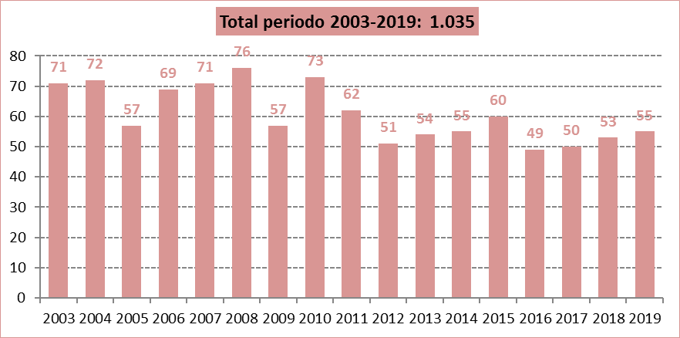

Fuente: Delegación del Gobierno para la Violencia de Género. Ministerio de la Presidencia, Relaciones con las Cortes e Igualdad.

G.1.2
Gráfico 1.2. Distribución porcentual de las mujeres víctimas mortales por violencia de género según interposición de denuncia contra el agresor.
Último quinquenio y total del periodo 2006-2019.

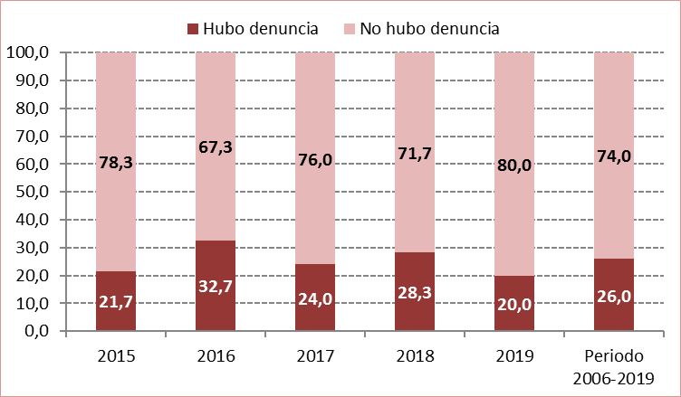

Fuente: Delegación del Gobierno para la Violencia de Género. Ministerio de la Presidencia, Relaciones con las Cortes e Igualdad.

G.2.1
Gráfico 2.1. Denuncias por violencia de género. Número de denuncias y media diaria.
Periodo 2007-2019.

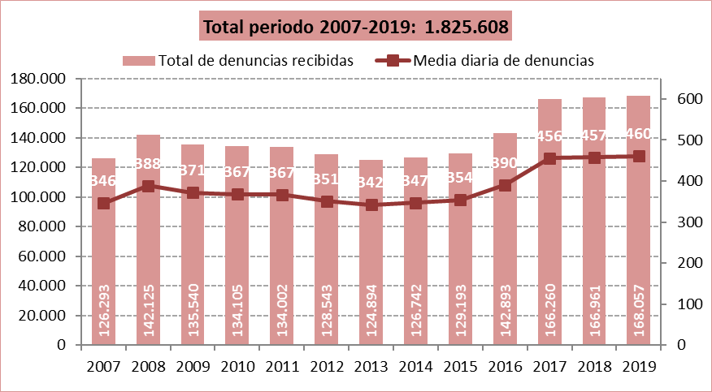

Fuente: Elaboración propia a partir de los datos proporcionados por el Consejo General del Poder Judicial.

G.2.2
Gráfico 2.2. Denuncias interpuestas por violencia de género según su origen.
Año 2019 y total del periodo 2007-2019.

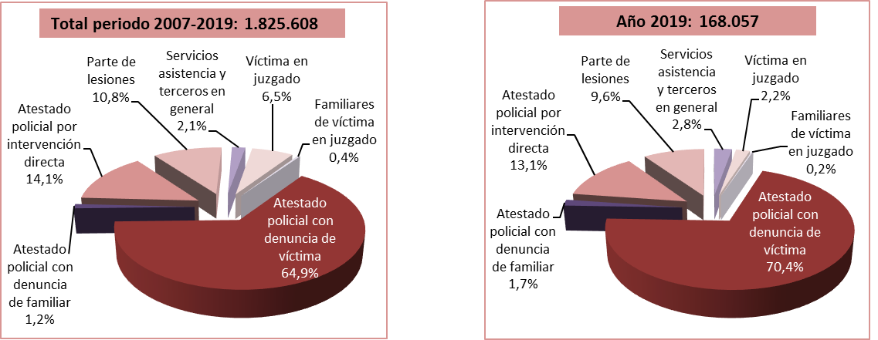

Fuente: Elaboración propia a partir de los datos proporcionados por el Consejo General del Poder Judicial.

G.3.1
Gráfico 3.1. Casos activos del Sistema VioGén, por riesgo apreciado.
Datos a 31 de diciembre de 2010 a 2019.

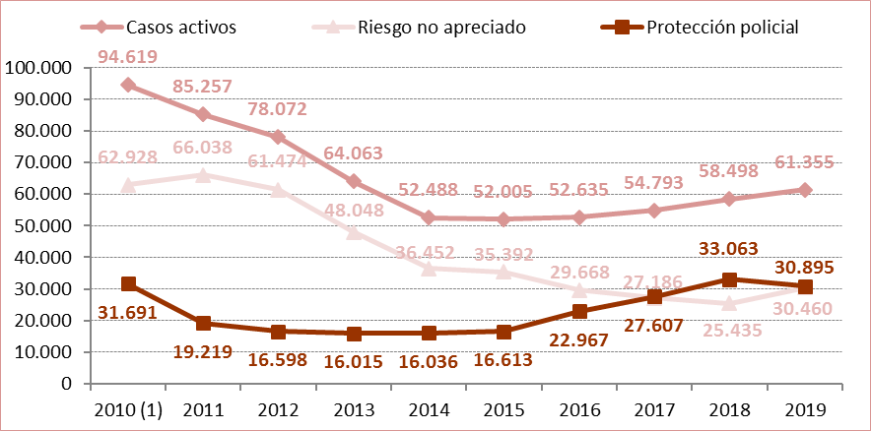

1. Entre 2010 y 2011 se produjo un cambio metodológico por lo que los datos del año 2010 no son completamente comparables con los de años posteriores.

Fuente: Elaboración propia a partir de los datos proporcionados por el Ministerio del Interior.

G.3.2
Gráfico 3.2. Distribución porcentual de los casos activos del Sistema VioGén según riesgo apreciado y nivel de riesgo.
Datos a 31 de diciembre de 2019.

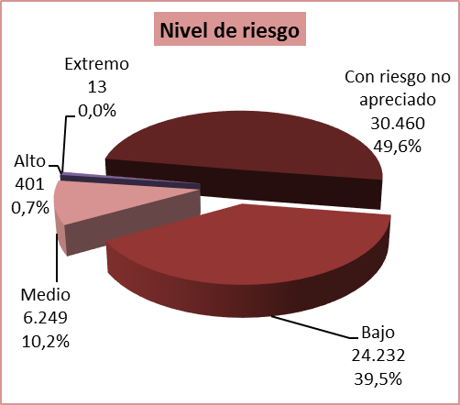

Fuente: Elaboración propia a partir de los datos proporcionados por el Ministerio del Interior.

G.5.1
Gráfico 5.1. Llamadas atendidas en el 016 por violencia de género.
Periodo 2007-2019.

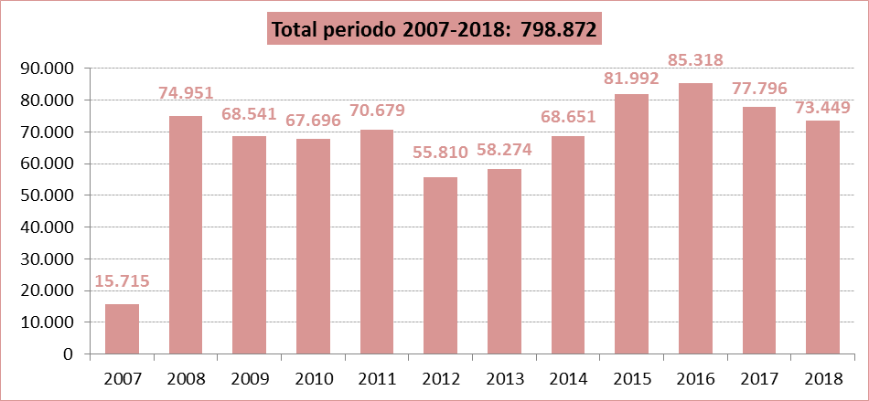

Fuente: Delegación del Gobierno para la Violencia de Género. Ministerio de la Presidencia, Relaciones con las Cortes e Igualdad.

G.5.2
Gráfico 5.2. Llamadas atendidas en el 016 por violencia de género, por día de la semana.
Último quinquenio.

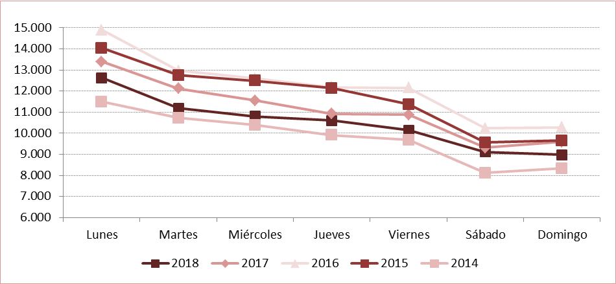

Fuente: Delegación del Gobierno para la Violencia de Género. Ministerio de la Presidencia, Relaciones con las Cortes e Igualdad.

G.6.1
Gráfico 6.1. Distribución porcentual de las llamadas por violencia de género atendidas en el Teléfono ANAR según el tipo de violencia.
Año 2019.

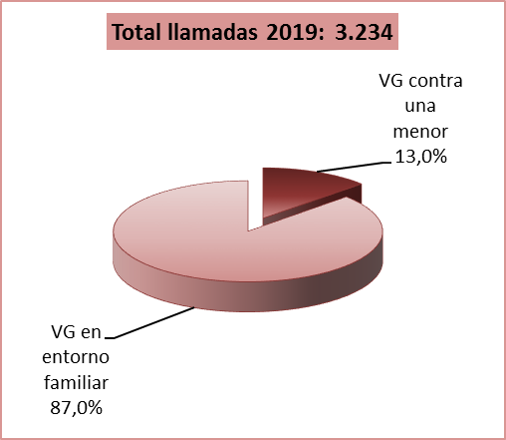

Fuente: Elaboración propia a partir de los datos proporcionados por el Servicio de Atención Telefónica del Niño y del Adolescente.

G.7.1
Gráfico 7.1. Usuarias activas y altas y bajas en el servicio ATENPRO.
Datos a 31 de diciembre de 2005 a 2019.

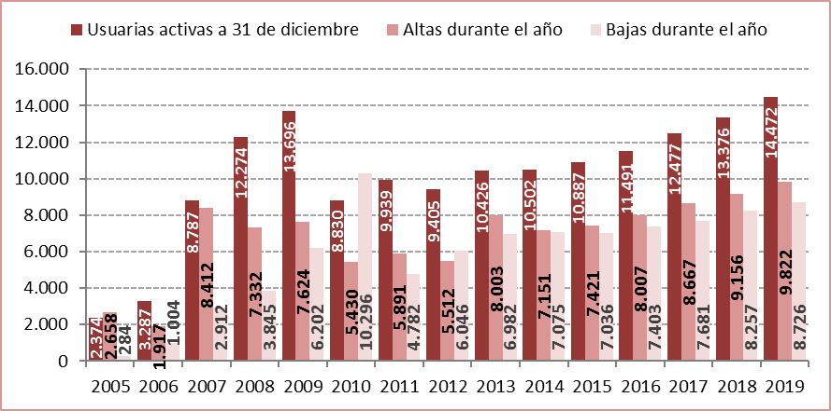

Fuente: Delegación del Gobierno para la Violencia de Género. Ministerio de la Presidencia, Relaciones con las Cortes e Igualdad.

G.8.1
Gráfico 8.1. Distribución porcentual de los contratos bonificados de mujeres víctimas de violencia según el tipo de contrato.
Año 2019.

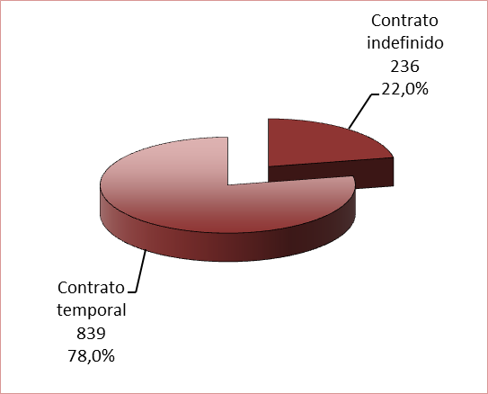
Contrato indefinido | 351
Contrato temporal | 838

Fuente: Elaboración propia a partir de los datos proporcionados por el Servicio Público de Empleo Estatal (SEPE).

G.12.1
Gráfico 12.1. Internos penados con delitos por violencia de género que cumplen condena en centros penitenciarios de la AGE.
Datos a 31 de diciembre de 2009 a 2019.

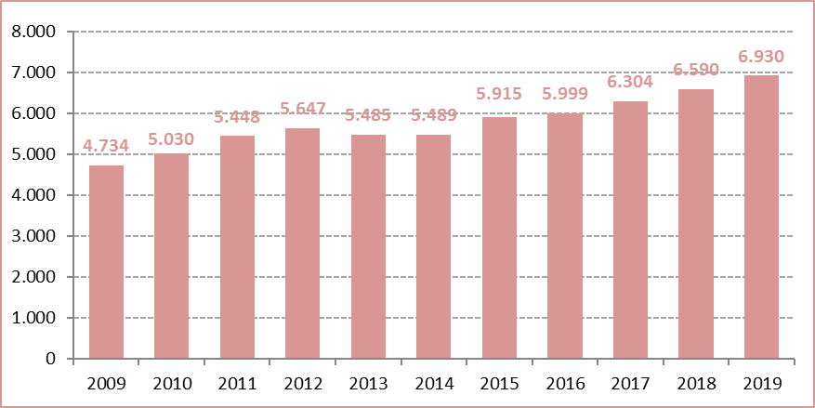

Fuente: Elaboración propia a partir de los datos proporcionados por la Secretaría General de Instituciones Penitenciarias.

G.13.1
Gráfico 13.1. Dispositivos activos a 31 de diciembre e instalaciones y desinstalaciones anuales.
Periodo 2009-2019.

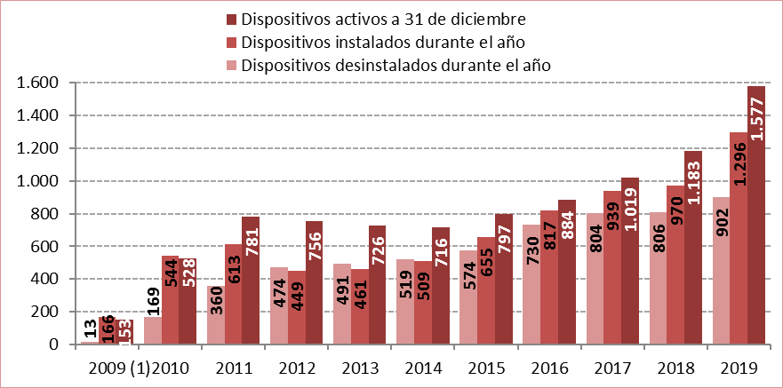

1. Los datos del año 2009 comprenden desde el 24 de julio hasta el 31 de diciembre.

Fuente: Delegación del Gobierno para la Violencia de Género. Ministerio de la Presidencia, Relaciones con las Cortes e Igualdad.

G.15.1
Gráfico 15.1. Distribución porcentual de las victimizaciones de mujeres por delitos contra la libertad e indemnidad sexual según el tipo de hecho.
Año 2019.

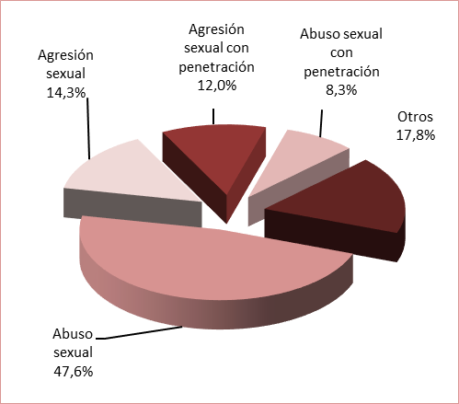

Fuente: Elaboración propia a partir de los datos del Informe sobre Delitos contra la Libertad e Indemnidad Sexual en España 2019 del Ministerio del Interior.

